Skenario On-Premise
SKENARIO 1: ON-PREMISE (SERVER FISIK DI SEKOLAH)

A. KEBUTUHAN ALAT TAHAP AWAL (INVESTASI SEKALI DI AWAL / CAPEX)
No | Kategori Perangkat | Nama Perangkat & Spesifikasi Teknis | Kuantitas | Fungsi Utama di Lapangan | Gambar Produk | Price
1 | Server Utama | PowerEdge T150 Server Tower Dell: + Intel Xeon E-2324G 3.1GHz, 8M Cache, 4C/4T, Turbo (65W), 3200 MT/s + 16GB ECC UDIMM, 3200MT/s, ECC, DDR4 + HDD 1TB 7.2K RPM SATA Entry 3.5 inch + Power Cord - C13, 1.9M, 250V, 10A + Broadcom 5720 Dual Port 1Gb On-Board LOM, V2 + iDRAC9, Basic 15G + DVD+/-RW SATA Internal + Power Supply: Single, Cabled Power Supply, 300W | 1 Unit | Menampung database PostgreSQL, backend Fastify, dan web frontend Absenta lokal. |  | Rp48,999,000.00
 | Memory Server | 16GB ECC UDIMM, 3200MT/s, ECC, DDR4 | 1 Keping | Menambah Kapasitas Memory Server Bawaan |  | Rp8,550,000.00
2 | Pengaman Daya | UPS APC BR1500GI Power-Saving Back-UPS Pro 1500, 230V | 1 Unit | Mencegah server mati mendadak saat listrik padam dan melindungi dari lonjakan voltase. |  | Rp9,695,000.00
3 | Jaringan Server | Router Utama Gigabit (MikroTik) & Switch Hub Gigabit 16/24 Port | 1 Set | Mengatur lalu lintas jaringan kabel LAN agar akses ribuan siswa dan guru tidak macet.
4 | Jaringan Area | Access Point (AP) Wi-Fi Gigabit & Tarikan Kabel LAN Cat6 | Sesuai Area | Menghubungkan ruang guru, ruang piket, lobi, dan bengkel ke jaringan server lokal.
 |  |  |  |  | 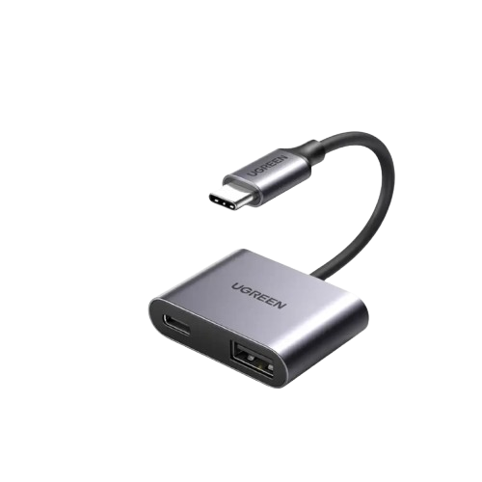 | Rp230,000.00
5 | Scanner Gerbang | ACS ACR122U USB NFC Smart Card Reader 13,56 Mhz | 2–4 Unit | Membaca kartu pelajar saat siswa tiba di gerbang dalam waktu < 0,5 detik per anak. | 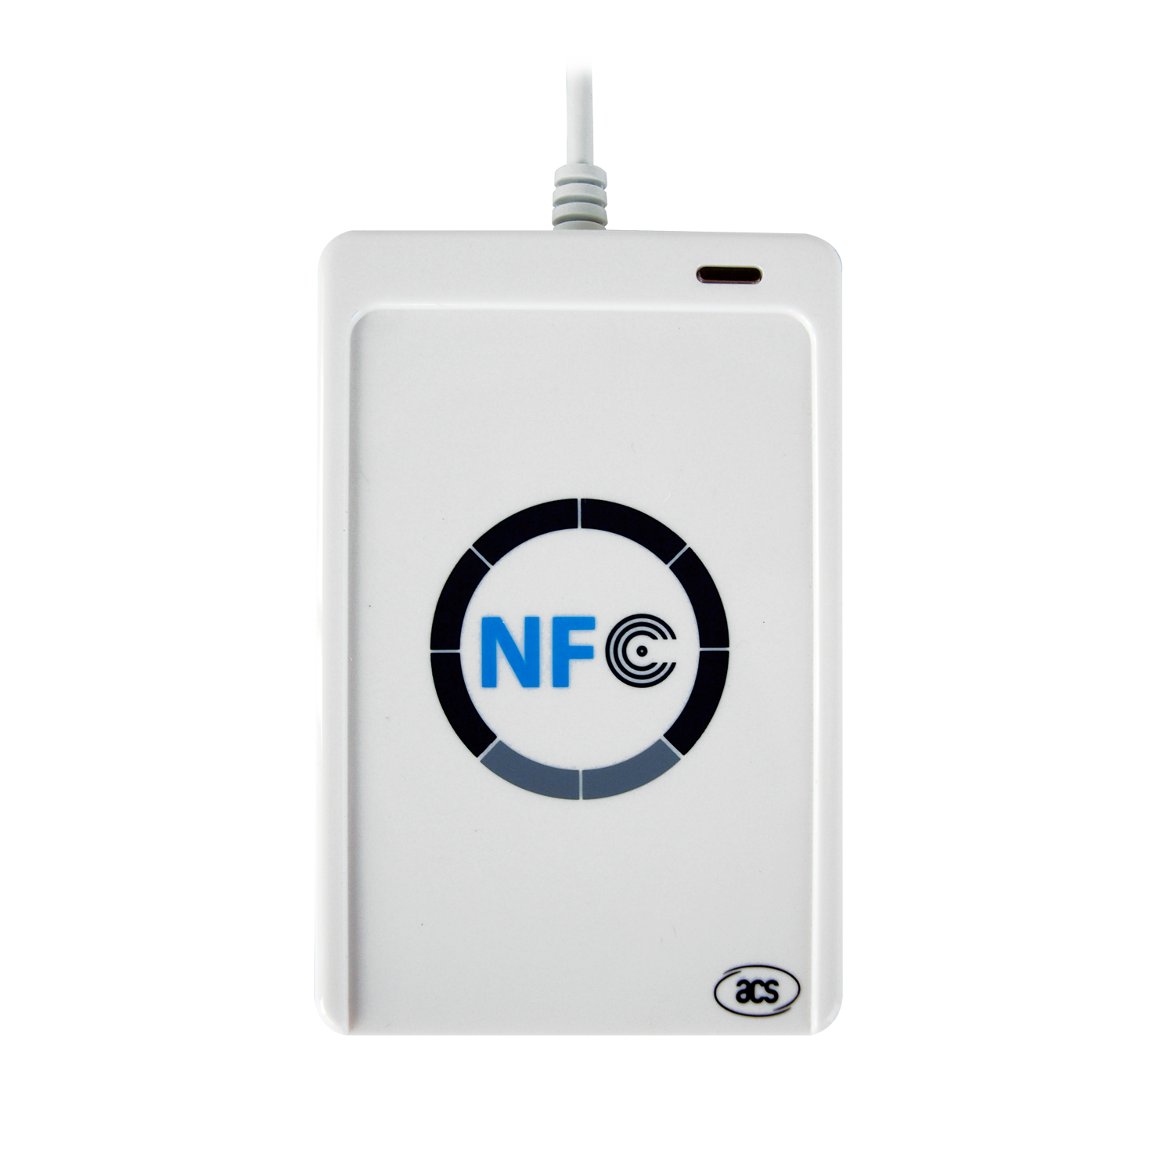 | Rp580,000.00
6 | Terminal Pos Gerbang | Samsung Galaxy Tab A9+ (Plus) | 1–2 Unit | Membuka tampilan pos presensi gerbang yang terhubung ke scanner kartu RFID. | 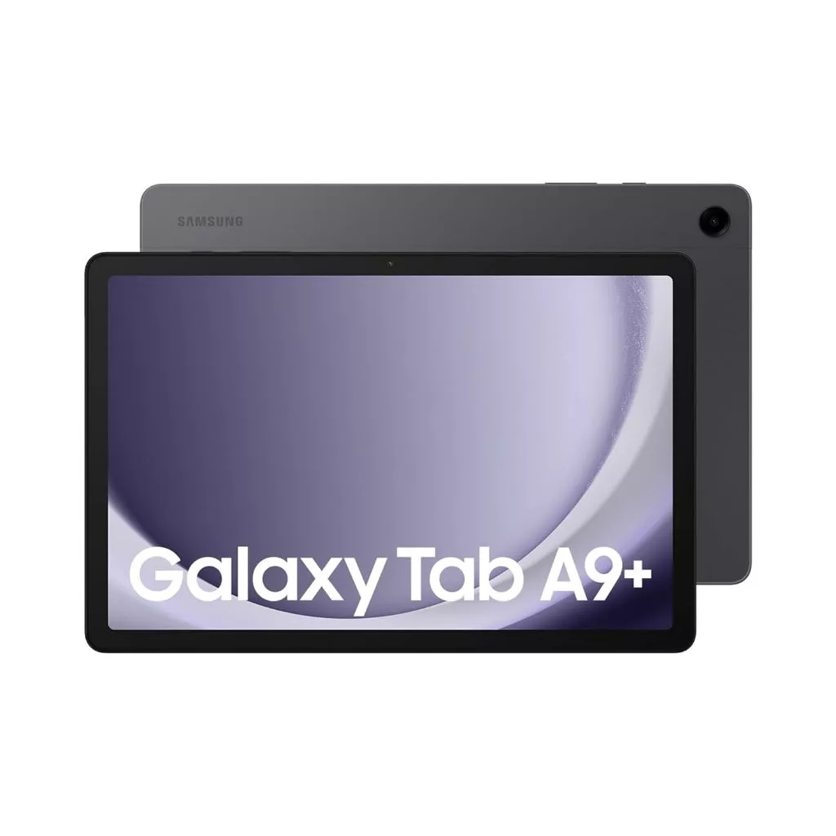 | Rp6,325,000.00
 | Terminal Input Kelas | 13,56 Mhz |  |  |  | Rp330,000.00
7 | Display Lobi | 4K UHD Smart Google TV 50" | 1–2 Unit | Menampilkan TV Mode Live (kehadiran harian dan agenda dinas) di lobi/ruang guru. |  | Rp7,570,000.00
8 | Perangkat Kasir & Sarpras | Thermal Receipt Printer 58/80mm & Barcode Scanner USB | 1–2 Unit | Kasir Toko Koperasi sekolah dan scan peminjaman alat di bengkel Sarpras. |  | Rp800,000.00

B. KEBUTUHAN BAHAN HABIS PAKAI & BIAYA OPERASIONAL TAHUNAN (RECURRING / OPEX)
No | Kebutuhan Bahan / Layanan | Spesifikasi / Jenis Bahan | Volume Acuan (per Tahun) | Keterangan & Manfaat
1 | Kartu RFID Siswa Baru | Kartu PVC RFID 13,56 Mhz 2 Sisi | 400–600 Keping (Sesuai kuota angkatan) | Kartu Pelajar resmi untuk presensi gerbang, perpustakaan, dan transaksi koperasi. |  | Rp20,000.00
2 | Aksesoris ID Card | Tali Lanyard sablon identitas SMKN 1 Plered & Casing/Holder Mika | 400–600 Set (Sesuai kuota siswa baru) | Wadah pelindung kartu agar awet dipakai siswa selama 3 tahun masa sekolah. |  | Rp15,000.00
3 | Stok Kartu Cadangan | Kartu PVC RFID Cadangan Polos/Standar 13,56 Mhz | 30–50 Keping (5%–10% buffer) | Cadangan pengganti jika ada kartu siswa yang hilang, patah, atau rusak di tengah semester. |  | Rp2,500.00
4 | Media Salinan Backup | Harddisk Eksternal 1 TB – 2 TB USB 3.0 | 1 Unit (Tiap 1-2 tahun) | Salinan cadangan fisik (cold backup) berkala database nilai dan arsip sekolah di luar server.
5 | Pemeliharaan Hardware | Pembersihan fisik server, penggantian baterai UPS (2-3 thn), cek kabel | Rutin Tiap Semester / Tahunan | Menjaga keandalan perangkat keras server dan kestabilan daya listrik sekolah.
6 | Akses Luar Sekolah | Sewa Nama Domain Sekolah (.sch.id) / Layanan Secure Tunneling | 1 Layanan per Tahun | Memungkinkan nilai PKL di industri dan portal orang tua diakses aman dari luar sekolah.

